Sheet1
PELTECHカタログ撮影 モデル候補リスト
No. |  | 名前 | 起用費用 | Instagram URL | 備考
1 | 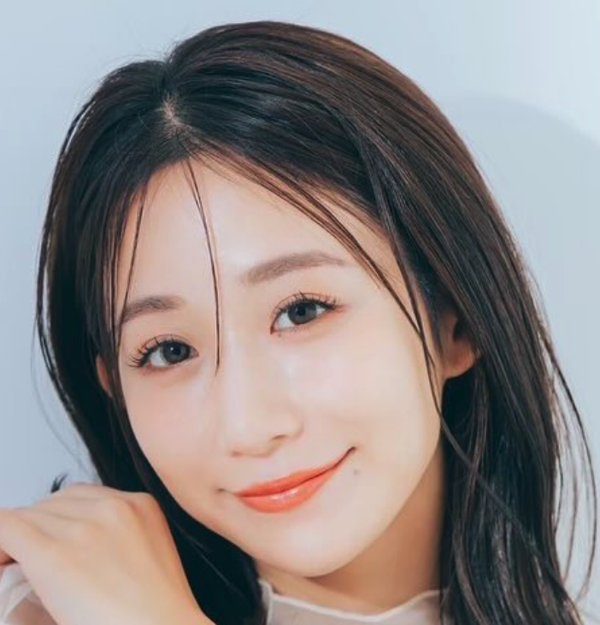 | Azu | ¥40,000 | https://www.instagram.com/a.zu.0803/ | 関西拠点のフリーモデル。身長は160cm。 TOYOTA新型プリウス、NISSANの広告撮影を務めた実績を持つ。 様々なジャンルに対応しており、アパレル・スポーツ関係などでも活躍。
2 | 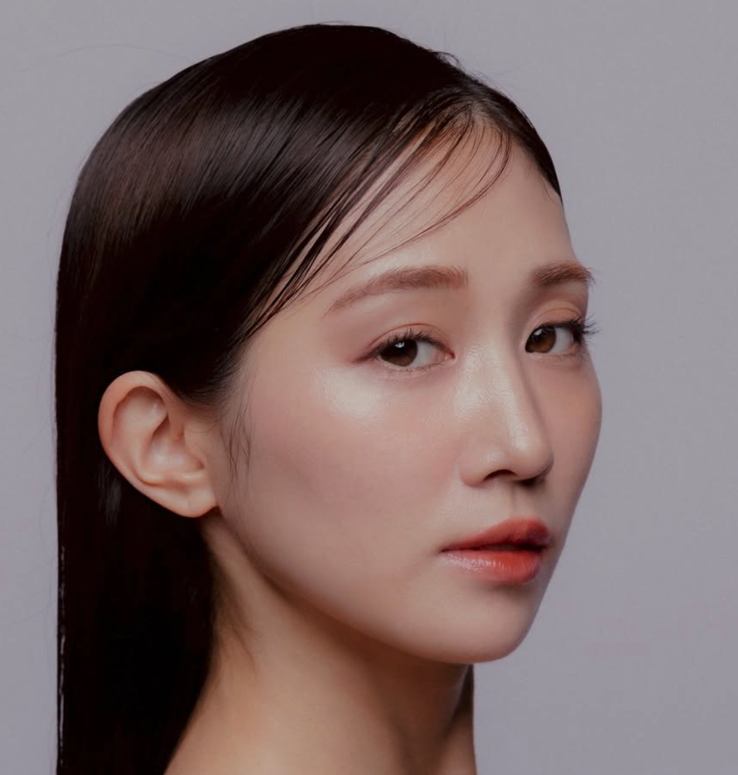 | yuzuki | ¥40,000 | https://www.instagram.com/yuzuki1120_/ | 京都在住のフリーモデル。身長は153cm。 主に広告、アパレル、ブライダルなどの撮影モデルを務めている。 ハイアット京都のブライダルや星野リゾートの広告撮影の実績あり。
3 | 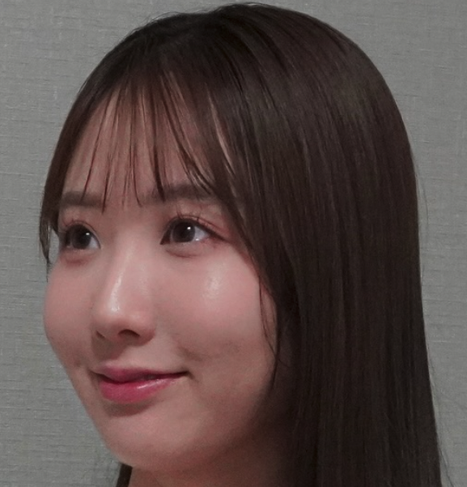 | 季咲 | ¥45,000 | https://www.instagram.com/kisaki_m__/ | 大阪在住のフリーモデル。 主に広告、アパレル、ウェディングなどの撮影モデルを務めている。 バレエアパレルブランドのアンバサダーも務めている。
4 | 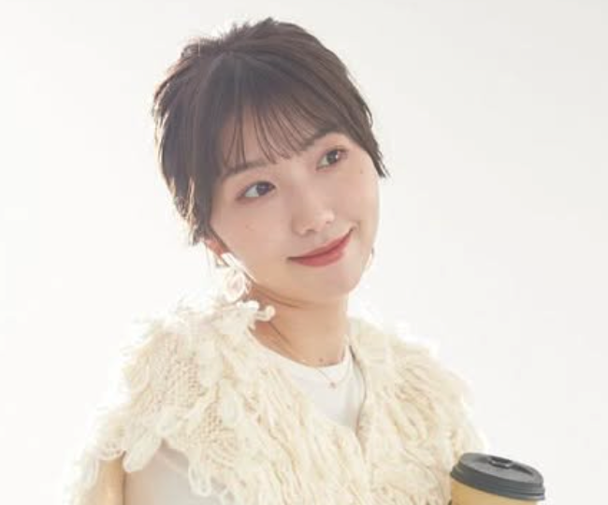 | momoniku | ¥40,000 | https://www.instagram.com/momoniku__/ | 大阪在住のフリーモデル。 主にアパレル・ファッション系のモデルとして活動している。
5 | 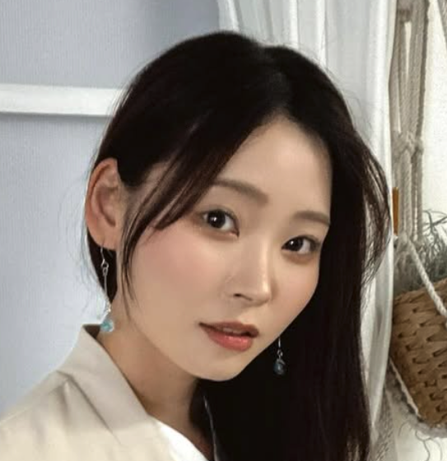 | そら | ¥40,000 | https://www.instagram.com/sora_style.jp/ | 関西拠点のフリーモデル。身長は163cm。 主に清楚系のアパレルや美容などの撮影を中心に活動している。 アパレル実績が多く、オートメッセでモデルを務めるなどの実績もあり。
6 | 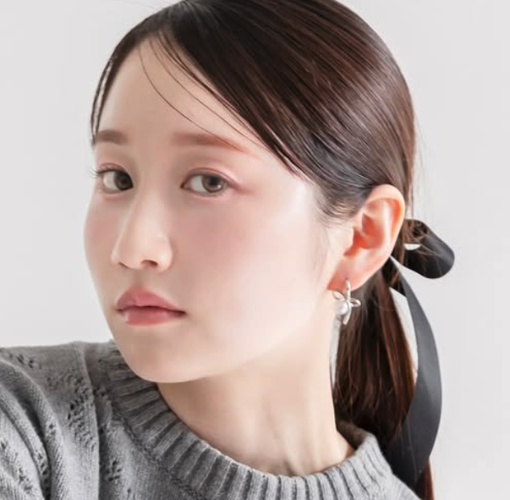 | Rikako | ¥40,000 | https://www.instagram.com/rikako105/?hl=ja | 関西在住のフリーモデル。身長は160cm。 主に広告、アパレル、ブライダル、サロンなどの撮影モデルを務めている。 大型バイクが好きというかっこいい趣味を持つ。
7 | 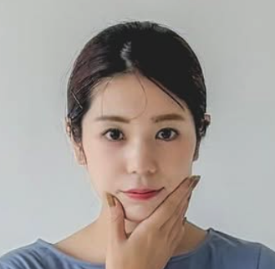 | 藤川優佳 | ¥50,000 | https://www.instagram.com/danstagram0419?igsh=MTJ3N250aDlsdW15eA%3D%3D | 京都在住のフリーモデル。身長は160cm。 普段はママをしているママモデル。 サイクルベースあさひの広告撮影も務めた実績あり。※土日のみ対応可
8 | 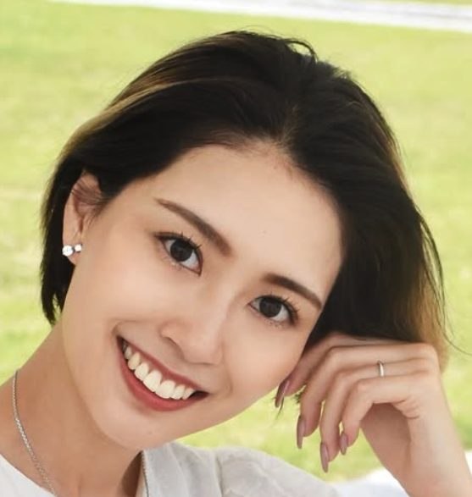 | 相浦 沙栄 | ¥50,000 | https://www.instagram.com/sae_81011?igsh=eWwyYzZtbjFpejJu | 神戸在住のフリーモデル。身長は167cmの高身長モデル。 主に広告モデル、企業PRモデルを務めている。 普段はママをしている、ママモデル。
9 | 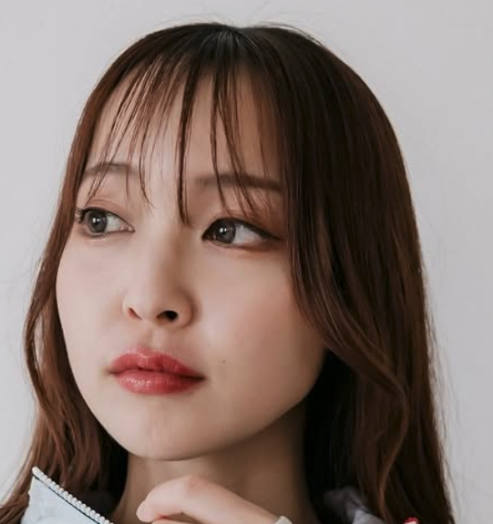 | tsukimi | ¥40,000 | https://www.instagram.com/_tsukimidaifuku/ | 兵庫在住のフリーモデル。身長は159cm。 主にアパレルブランドの広告モデルとして活動している。
10 | 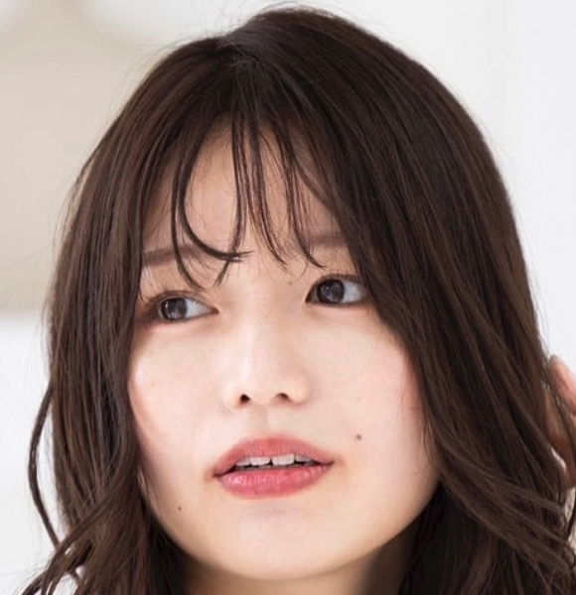 | ムギ | ¥40,000 | https://www.instagram.com/mugi_519/ | 奈良在住のフリーモデル。身長は162cm。 主に広告、アパレル、ブライダル、サロンなどの撮影モデルを務めている。 ヒルトン大阪の広告撮影を務めた実績あり。
11 | 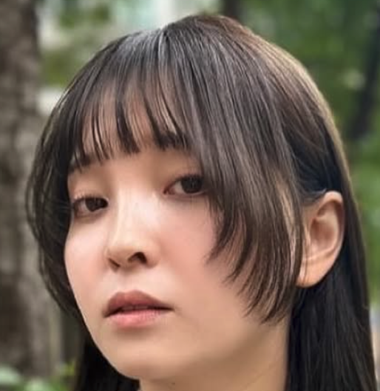 | なほり | ¥35,000 | https://www.instagram.com/7.7.7c1002/ | 大阪在住のフリーモデル。身長は155cm。 主にアパレル撮影モデルを務めており、和装〜ブライダルまで幅広い。 USJの広告撮影を務めた実績もあり。
12 | 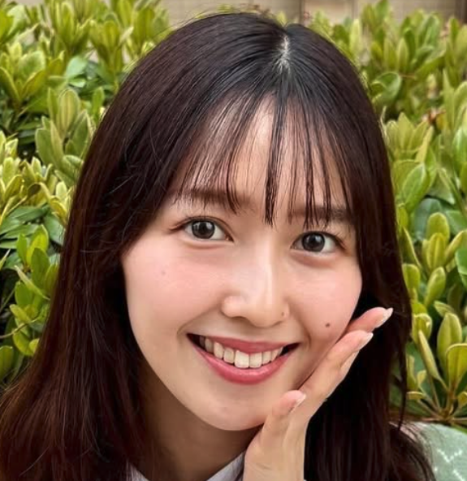 | Yume | ¥35,000 | https://www.instagram.com/yume092988/ | 大阪在住のフリーモデル。身長は156cm。 主にアパレル、ブライダル、サロンなどの撮影モデルを務めている。 USJやPiTaPaなどの広告撮影などの実績あり。
13 | 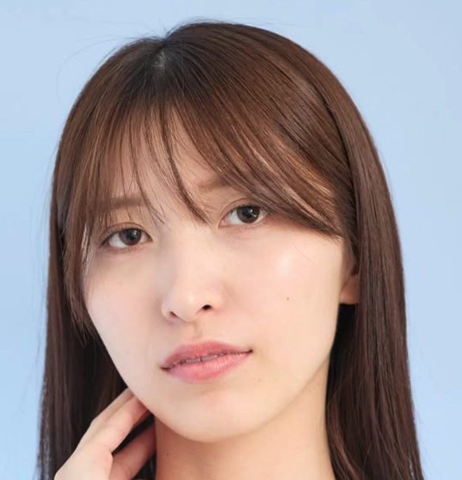 | うた | ¥40,000 | https://www.instagram.com/uta_035?igsh=NnFyN3Nza20xdmNm | 大阪在住のフリーモデル。身長は158cm。 主に広告、アパレル、ブライダル、サロンなどの撮影モデルを務めている。
14 | 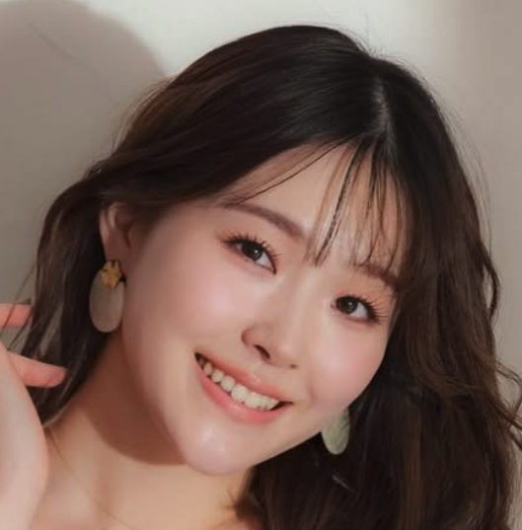 | 勝田成美 | ¥40,000 | https://www.instagram.com/naru_syan.0109/ | 関西拠点のフリーモデル。身長は167cmの高身長モデル。 主にイベントMC、広告モデルなどを務めている。 ハーベストの丘や伊丹スカイパークの広告モデルを務めた経歴もある。
15 | 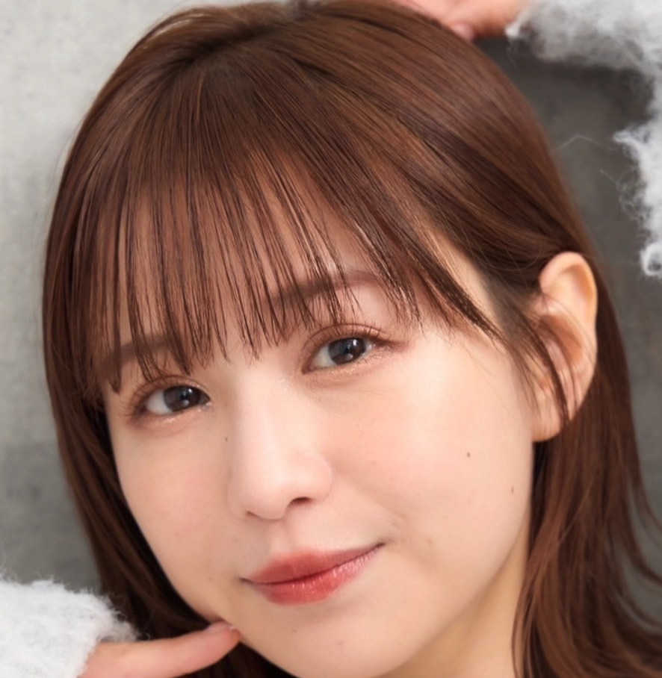 | kano | ¥40,000 | https://www.instagram.com/kano.p00/ | 関西拠点のフリーモデル。身長は157cm。 主に広告、アパレル、ブライダル、サロンなどの撮影モデルを務めている。 中でもアパレルブランドの広告モデルを多数務めており、和装〜ドレスまで幅広い。
16 |  | 藤田麻里 | ¥50,000 | https://www.instagram.com/marifujita_/ | 兵庫在住のフリーモデル。身長は165cm。 ニッセンやしまむらなど数多くのアパレルモデルとして活動している。 関西コレクション出場、阪急ウェディングの広告モデルとしての実績ももつ。

